okná
Príloha č.2 - Technická špecifikácia ponúkaného tovaru/Cenová ponuka
Názov zákazky: |  | Energetická úspora budovy SOŠ Veľký Krtíš – výmena okien a dverí – Výzva č. 11
Projekt: |  | Energetická úspora budovy SOŠ Veľký Krtíš
Logický celok tovaru: |  | Okná, vonkajšie dvere a súvisiace prvky
Miesto dodania: |  | Stredná odborná škola, Poľná 10, 990 01 Veľký Krtíš

Identifikácia dodávateľa
Obchodné meno alebo názov uchádzača:
Sídlo alebo miesto podnikania uchádzača:
Platca DPH (áno/nie):
IČO:
Kontaktná osoba:
Telefón / Mobil:
E-mail:

 |  |  |  |  |  |  |  |  | doplní uchádzač
P.č. | Názov položky s rozmermi a uniestnením | Počet | Merná jednotka | Technické špecifikácie/prednastavené parametre objednávateľa | špecifikácia okna/dverí (pred realizáciou skutočne zamerať) | Technické špecifikácie tovaru uchádzača | Jednotková cena [v EUR bez DPH] | Výška DPH pri sadzbe ...20....% [v EUR] | Jednotková cena [v EUR s DPH] | Celková cena za určený počet [v EUR bez DPH] | Celková cena za určený počet [v EUR s DPH]
1. | okno Šířka x Výška: [mm]: 3050x2040 | 10 | ks | - rámový profil min. 6 komorový - min. 3-sklo - farba rámu (ext-int): Nußbaum-Biela - stavebná hĺbka profilu min. 70 mm - kovanie celoobvodové - bezpečnostná klučka - min. 2-dorazové tesnenie farba - čierna - | 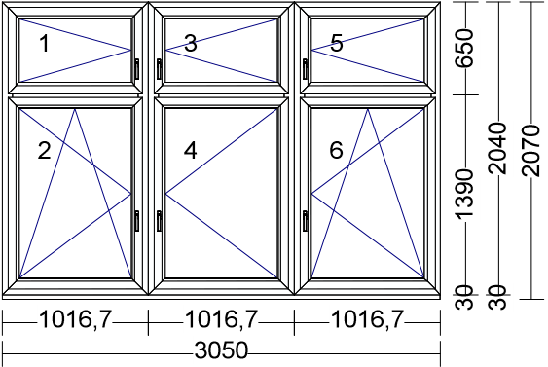 |  |  |  |  | 0.00 | 0.00
2. | okno Šířka x Výška: [mm]: 1015x2040 | 10 | ks | - rámový profil min. 6 komorový - min. 3-sklo - farba rámu (ext-int): Nußbaum-Biela - stavebná hĺbka profilu min. 70 mm - kovanie celoobvodové - bezpečnostná klučka - min. 2-dorazové tesnenie farba - čierna - | 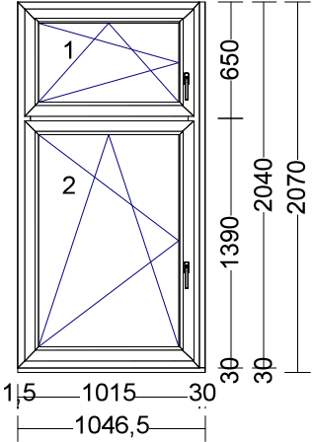 |  |  |  |  | 0.00 | 0.00
3. | okno Šířka x Výška: [mm]: 1015x3090 | 5 | ks | - rámový profil min. 6 komorový - min. 3-sklo - farba rámu (ext-int): Nußbaum-Biela - stavebná hĺbka profilu min. 70 mm - kovanie celoobvodové - bezpečnostná klučka - min. 2-dorazové tesnenie farba - čierna - | 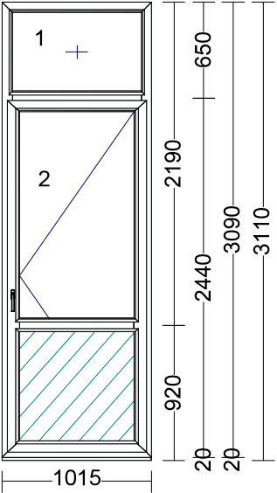 |  |  |  |  | 0.00 | 0.00
4. | okno Šířka x Výška: [mm]: 6600x2300 | 4 | ks | - rámový profil min. 6 komorový - min. 3-sklo - farba rámu (ext-int): Nußbaum-Biela - stavebná hĺbka profilu min. 70 mm - kovanie celoobvodové - bezpečnostná klučka - min. 2-dorazové tesnenie farba - čierna - |  |  |  |  |  | 0.00 | 0.00
5. | okno Šířka x Výška: [mm]: 1150x2300 | 2 | ks | - rámový profil min. 6 komorový - min. 3-sklo - farba rámu (ext-int): Nußbaum-Biela - stavebná hĺbka profilu min. 70 mm - kovanie celoobvodové - bezpečnostná klučka - min. 2-dorazové tesnenie farba - čierna - | 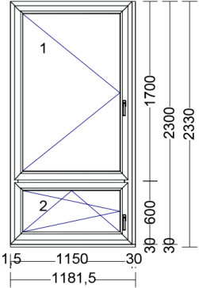 |  |  |  |  | 0.00 | 0.00
6. | okno Šířka x Výška: [mm]: 1000x3090 | 5 | ks | - rámový profil min. 6 komorový - min. 3-sklo - farba rámu (ext-int): Nußbaum-Biela - stavebná hĺbka profilu min. 85mm - kovanie celoobvodové - bezpečnostná klučka - min. 2-dorazové tesnenie farba - čierna - | 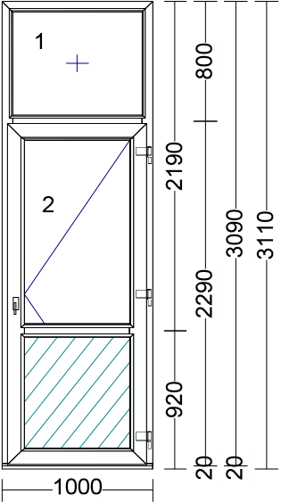 |  |  |  |  | 0.00 | 0.00
7. | okno Šířka x Výška: [mm]: 500x2300 | 5 | ks | - rámový profil min. 6 komorový - min. 3-sklo - farba rámu (ext-int): Nußbaum-Biela - stavebná hĺbka profilu min. 85mm - kovanie celoobvodové - bezpečnostná klučka - min. 2-dorazové tesnenie farba - čierna - |  |  |  |  |  | 0.00 | 0.00
8. | okno Šířka x Výška: [mm]: 2700x2300 | 5 | ks | - rámový profil min. 6 komorový - min. 3-sklo - farba rámu (ext-int): Nußbaum-Biela - stavebná hĺbka profilu min. 70 mm - kovanie celoobvodové - bezpečnostná klučka - min. 2-dorazové tesnenie farba - čierna - | 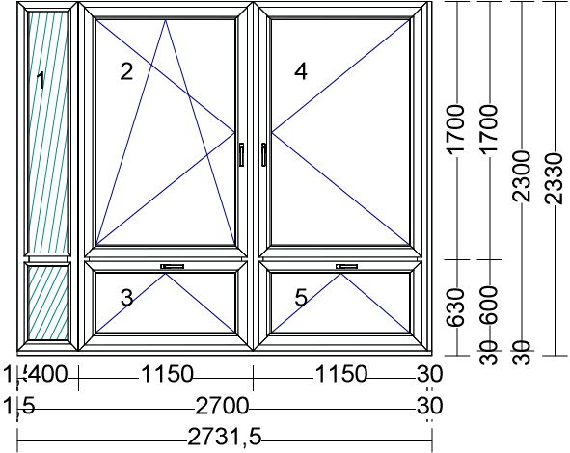 |  |  |  |  | 0.00 | 0.00
9. | okno Šířka x Výška: [mm]: 3600x2300 | 5 | ks | - rámový profil min. 6 komorový - min. 3-sklo - farba rámu (ext-int): Nußbaum-Biela - stavebná hĺbka profilu min. 70 mm - kovanie celoobvodové - bezpečnostná klučka - min. 2-dorazové tesnenie farba - čierna - | 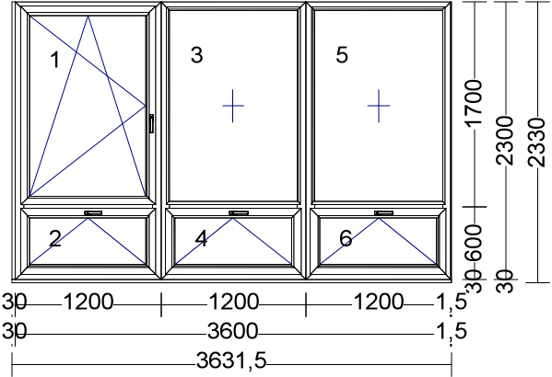 |  |  |  |  | 0.00 | 0.00
10. | okno Šířka x Výška: [mm]: 4940x2300 | 4 | ks | - rámový profil min. 6 komorový - min. 3-sklo - farba rámu (ext-int): Nußbaum-Biela - stavebná hĺbka profilu min. 70 mm - kovanie celoobvodové - bezpečnostná klučka - min. 2-dorazové tesnenie farba - čierna - | 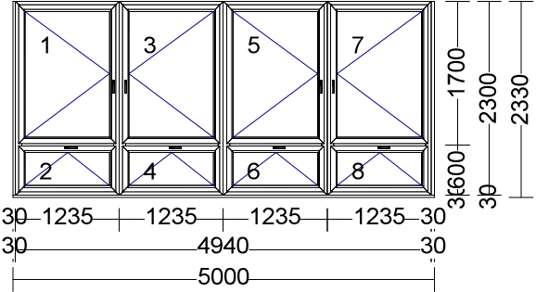 |  |  |  |  | 0.00 | 0.00
11. | dvere Šířka x Výška: [mm]: 1100x2000 | 2 | ks | Vchodové plastové dvere, otváravé do dnu, ľavé, pohľad z dnu, kľučka-kľučka, 4xpánt na krídlo, AL prah, 3-bodové uzamykanie. Hore min. 2-sklo číre, Dole plná výplň - 24mm, profil min. 6 komorový , min. 3-sklo, farba (ext-int): Nußbaum-Biela |  |  |  |  |  | 0.00 | 0.00
12. | dvere Šířka x Výška: [mm]: 1100x2000 | 2 | ks | Vchodové plastové dvere, otváravé do dnu, ľavé, pohľad z dnu, kľučka-kľučka, 4xpánt na krídlo, AL prah, 3-bodové uzamykanie. Hore min. 2-sklo číre, Dole plná výplň - 24mm, profil min. 6 komorový , min. 3-sklo, farba (ext-int): Nußbaum-Biela |  |  |  |  |  | 0.00 | 0.00
13. | okno Šířka x Výška: [mm]: 5240x2300 | 3 | ks | - rámový profil min. 6 komorový - min. 3-sklo - farba rámu (ext-int): Nußbaum-Biela - stavebná hĺbka profilu min. 70 mm - kovanie celoobvodové - bezpečnostná klučka - min. 2-dorazové tesnenie farba - čierna - |  |  |  |  |  | 0.00 | 0.00
14. | okno Šířka x Výška: [mm]: 2950x2300 | 3 | ks | - rámový profil min. 6 komorový - min. 3-sklo - farba rámu (ext-int): Nußbaum-Biela - stavebná hĺbka profilu min. 70 mm - kovanie celoobvodové - bezpečnostná klučka - min. 2-dorazové tesnenie farba - čierna - | 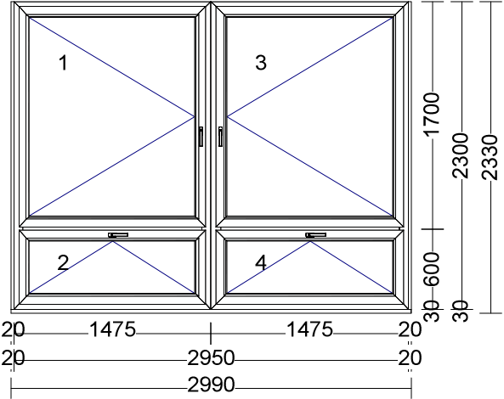 |  |  |  |  | 0.00 | 0.00
15. | okno Šířka x Výška: [mm]: 2350x2300 | 3 | ks | - rámový profil min. 6 komorový - min. 3-sklo - farba rámu (ext-int): Nußbaum-Biela - stavebná hĺbka profilu min. 70 mm - kovanie celoobvodové - bezpečnostná klučka - min. 2-dorazové tesnenie farba - čierna - | 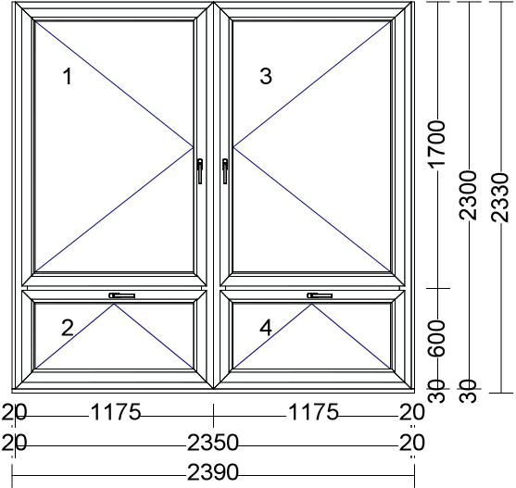 |  |  |  |  | 0.00 | 0.00
16. | okno Šířka x Výška: [mm]: 3000x2300 | 2 | ks | - rámový profil min. 6 komorový - min. 3-sklo - farba rámu (ext-int): Nußbaum-Biela - stavebná hĺbka profilu min. 70 mm - kovanie celoobvodové - bezpečnostná klučka - min. 2-dorazové tesnenie farba - čierna - | 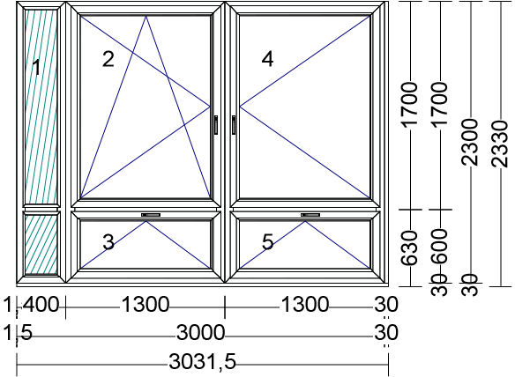 |  |  |  |  | 0.00 | 0.00
17. | okno Šířka x Výška: [mm]: 1500x2300 | 1 | ks | - rámový profil min. 6 komorový - min. 3-sklo - farba rámu (ext-int): Nußbaum-Biela - stavebná hĺbka profilu min. 70 mm - kovanie celoobvodové - bezpečnostná klučka - min. 2-dorazové tesnenie farba - čierna - | 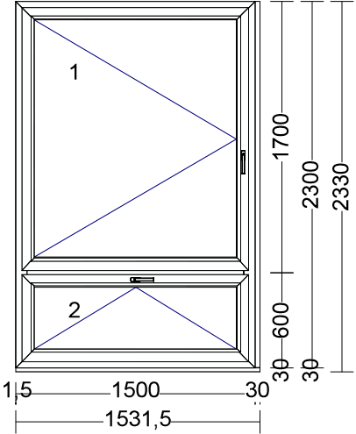 |  |  |  |  | 0.00 | 0.00
24 | demontáž pôvodných okien a dverí | 71 | ks |  |  |  |  |  |  | 0.00 | 0.00
25 | osadenie okien a dverí | 71 | ks |  |  |  |  |  |  | 0.00 | 0.00
26 | murárske vyspravenie ostenia | 1054 | m |  |  |  |  |  |  | 0.00 | 0.00
27 | odvoz a likvidácia odpadu | 1 | súb. |  |  |  |  |  |  | 0.00 | 0.00
28 | montáž a demontáž lešenia | 1 | súb. |  |  |  |  |  |  | 0.00 | 0.00
SPOLU |  |  |  |  |  |  |  |  |  | 0.00 | 0.00
Neoddeliteľnou súčasťou splnenia požiadaviek : položky č.1 - 17 musia spĺňať v celom rozsahu požiadavku STN 730540-2/Z1+Z2

V .........................................., dňa ............................... |  |  |  |  | ................................................................

[uviesť miesto a dátum podpisu] |  |  |  |  | [uviesť titul, meno, priezvisko, funkcia, podpis, pečiatku oprávnenej osoby uchádzača]

Poznámka: - dátum musí byť aktuálny vo vzťahu ku dňu uplynutia lehoty na predkladanie ponúk; - uchádzač zaokrúhli svoje návrhy v zmysle matematických pravidiel na 2 desatinné miesta;

